상품제안서
HB-3517 탁상시계 | 상품코드: S10596

 |  |  |  |  |  |  | 02-713-8555 | www.synergygift.co.kr
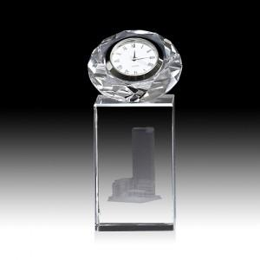

【상세/제작정보】 | <p>UV인쇄(비용 포함)로고- 일러스트 파일레이저인쇄시 별도상담&nbsp;</p>

【인쇄/포장옵션】 | 기타 / 우단케이스

【공급단가】 | 수량 | 10~ | 50~ | 100~ | 300~ | 500~
*VAT별도 | 단가 | 39,000원 | 38,400원 | 37,500원 | 36,000원 | 34,500원

【상품 URL】 | https://www.synergygift.co.kr:443/src/goods_detail.php?gdno=13621

